Hoja1
HOMBRE | POLLO | ZORRO | MAIZ |  |  |  | IZQUIERDA | DERECHA
0 | 0 | 0 | 0 |  |  | 0 | H, P, Z, M | -
1 | 1 | 0 | 0 |  |  | 1 | Z, M | H, P
0 | 1 | 0 | 0 |  |  | 2 | Z, M, H | P
1 | 1 | 1 | 0 |  |  | 3 | M | H, Z, P
0 | 0 | 1 | 0 |  |  | 4 | H, P, M | Z
1 | 0 | 1 | 1 |  |  | 5 | P | H, M, Z
0 | 0 | 1 | 1 |  |  | 6 | H, P | M, Z
1 | 1 | 1 | 1 |  |  | 7 | - | H, P, Z, M

GATO CUBA | MELISSA | BAILARIN | MAGALY | POLICIA | HIJO | IZQUIERDA | DERECHA
0 | 0 | 0 | 0 | 0 | 0 | GC, ME, BA, MA, PO, HI | -
0 | 0 | 1 | 1 | 0 | 0 | GC, ME, PO, HI | MA, BA
0 | 0 | 1 | 0 | 0 | 0 | GC, ME, PO, HI , MA | BA
0 | 1 | 1 | 0 | 0 | 1 | GC, PO, MA | ME, HI, BA
0 | 1 | 0 | 0 | 0 | 1 | GC, PO, MA, BA | ME, HI
0 | 1 | 1 | 0 | 1 | 1 | GC, MA | PO, BA, ME, HI
0 | 1 | 1 | 0 | 0 | 1 | GC, MA, PO | BA, ME, HI
0 | 1 | 1 | 1 | 1 | 1 | GC | MA, PO, BA, ME, HI
0 | 1 | 1 | 0 | 1 | 1 | GC, MA | PO, BA, ME, HI
1 | 1 | 1 | 1 | 1 | 1 | - | GC, ME, BA, MA, PO, HI
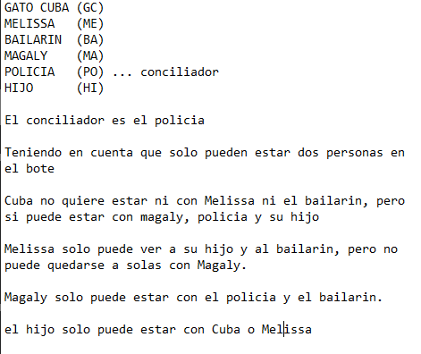

GATO CUBA (GC)
MELISSA (ME)
BAILARIN (BA)
MAGALY | (MA)
POLICIA (PO) ... conciliador
HIJO (HI)

El conciliador es el policia

Teniendo en cuenta que solo pueden estar dos personas en el bote

Cuba no quiere estar ni con Melissa ni el bailarin, pero si puede estar con magaly, policia y su hijo

Melissa solo puede ver a su hijo y al bailarin, pero no puede quedarse a solas con Magaly.

Magaly solo puede estar con el policia y el bailarin.

el hijo solo puede estar con Cuba o Melissa

